Hoja1
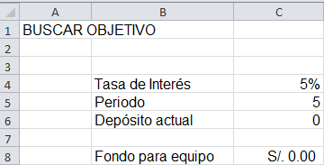
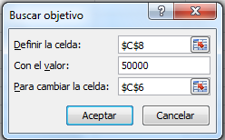
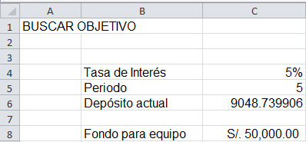
BUSCAR OBJETIVO

EJERCICIO
Es usted el dueño de un pequeño negocio y está pensando en comprar nuevos equipos por un valor de 50,000 soles para dentro de cinco años.
Vamos a suponer que sus inversiones ganan un interés anual del 5 %. ¿Cuánto necesita ahorrar cada año para conseguir el objetivo?
Pasos a seguir:
1) Defina en una hoja de cálculo una celda como celda de cambio (C6). Éste es el valor que Buscar objetivo va a manipular para conseguir llegar al objetivo. Introduzca un valor inicial (como 0) en la celda.
2) Defina los otros valores de entrada para la fórmula y proporcióneles valores iniciales adecuados (C4 y C5).
3) Cree una fórmula para Buscar objetivo para intentar alcanzar el objetivo (C8=VF(C4,C5,-C6)).
Utilizar Buscar objetivo
 | Tasa de Interés
 | Periodo
 | Depósito actual

 | Fondo para equipo

